Um skjalið
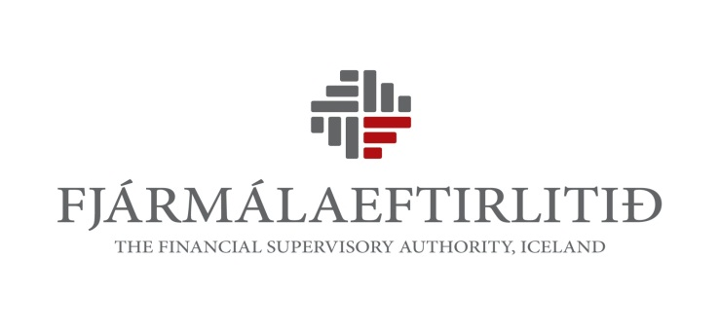

Fjárhagslegt sjálfstæði

 | Upplýsingagjöf samkvæmt skjali þessu er liður í mati Fjármálaeftirlitsins á fjárhagslegu sjálfstæði framkvæmdastjóra og stjórnarmanna eftirlitsskyldra aðila á fjármálamarkaði. Fjármálaeftirlitið fer fram á að framkvæmdastjórar og stjórnarmenn fjármálafyrirtækja og vátryggingafélaga skili inn upplýsingunum auk framkvæmdastjóra og stjórnarmanna þeirra aðila sem sækja um starfsleyfi hjá Fjármálaeftirlitinu.

 | Upplýsinganna er aflað með vísan til 8. gr. laga nr. 87/1998 um opinbert eftirlit með fjármálastarfemi og eftir atvikum, 52. gr. laga nr. 161/2002 um fjármálafyrirtæki og 54. gr. laga nr. 56/2010 um vátryggingarstarfsemi.

 | Stjórnarmenn og framkvæmdastjórar eftirlitsskyldra aðila skulu vera fjárhagslega sjálfstæðir, skv. framangreindum ákvæðum laga. Við mat Fjármálaeftirlitsins á fjárhagslegu sjálfstæði er m.a. litið til eftirfarandi atriða:

 | - Hvort eiginfjárstaða sé jákvæð
 | - Hvort tekjur standi undir afborgunum af skuldum og framfærslu.
 | - Hvort skuldir, ábyrgðir gagnvart þriðja aðila og veðsetning eigna séu ekki þess eðlis að efast megi um óhæði gagnvart lánveitanda/kröfuhafa og það sé líklegt til að hafa áhrif á störf hans í viðkomandi fyrirtæki. Við mat á því hvort aðili teljist háður öðrum er horft til þess hvort skuldbindingin, með hliðsjón af árstekjum, teljist veruleg. Undanskildar skuldbindingar samkvæmt þessum lið eru hefðbundin lán sem standa almenningi til boða t.d. íbúðalán, bílalán og námslán.

 | - Annarra atriða en að framan greinir er varða fjárhagsstöðu eða fjárhagsskuldbindingar og máli geta skipt að mati Fjármálaeftirlitsins.

 | Stjórn, forstjóri og starfsmenn Fjármálaeftirlitsins eru bundnir þagnarskyldu, sbr. 13. gr. laga nr. 87/1998. Farið er með öll gögn er varða fjárhagslegt sjálfstæði sem trúnaðarmál af hálfu starfsmanna Fjármálaeftirlitsins.

 | Öllum spurningum varðandi útfyllingu eyðublaðsins skal beina til ábyrgðarmanns félags

